Backtest
序号 | 交易对 | 周期 | 信号时间 | 平仓时间 | 方向 | 信号类型 | Pinbar振幅(%) | 杠杆倍数 | 开仓价 | 止盈价 | 止损价 | 平仓价 | 持有K线数 | 平仓原因 | 毛收益率(杠杆后) | 净收益率(杠杆后) | 止损规则(账户%) | 止盈规则(账户%) | 最大持有小时 | 买入点前后4h蜡烛图
1 | BTCUSDT | 1h | 2026-01-02 17:00:00 | 2026-01-02 18:00:00 | 做空 | bearish_pinbar | 0.85905502619 | 30 | 90370.52 | 89617.432333 | 90671.755067 | 89617.432333 | 1 | 止盈 | 0.25 | 0.22 | 10 | 25 | 4 | 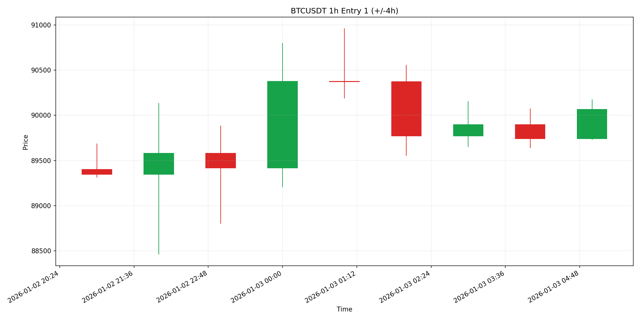
2 | BTCUSDT | 1h | 2026-01-08 14:00:00 | 2026-01-08 15:00:00 | 做多 | bullish_pinbar | 0.95595769509 | 30 | 90024.01 | 90774.210083 | 89723.929967 | 90774.210083 | 1 | 止盈 | 0.25 | 0.22 | 10 | 25 | 4 | 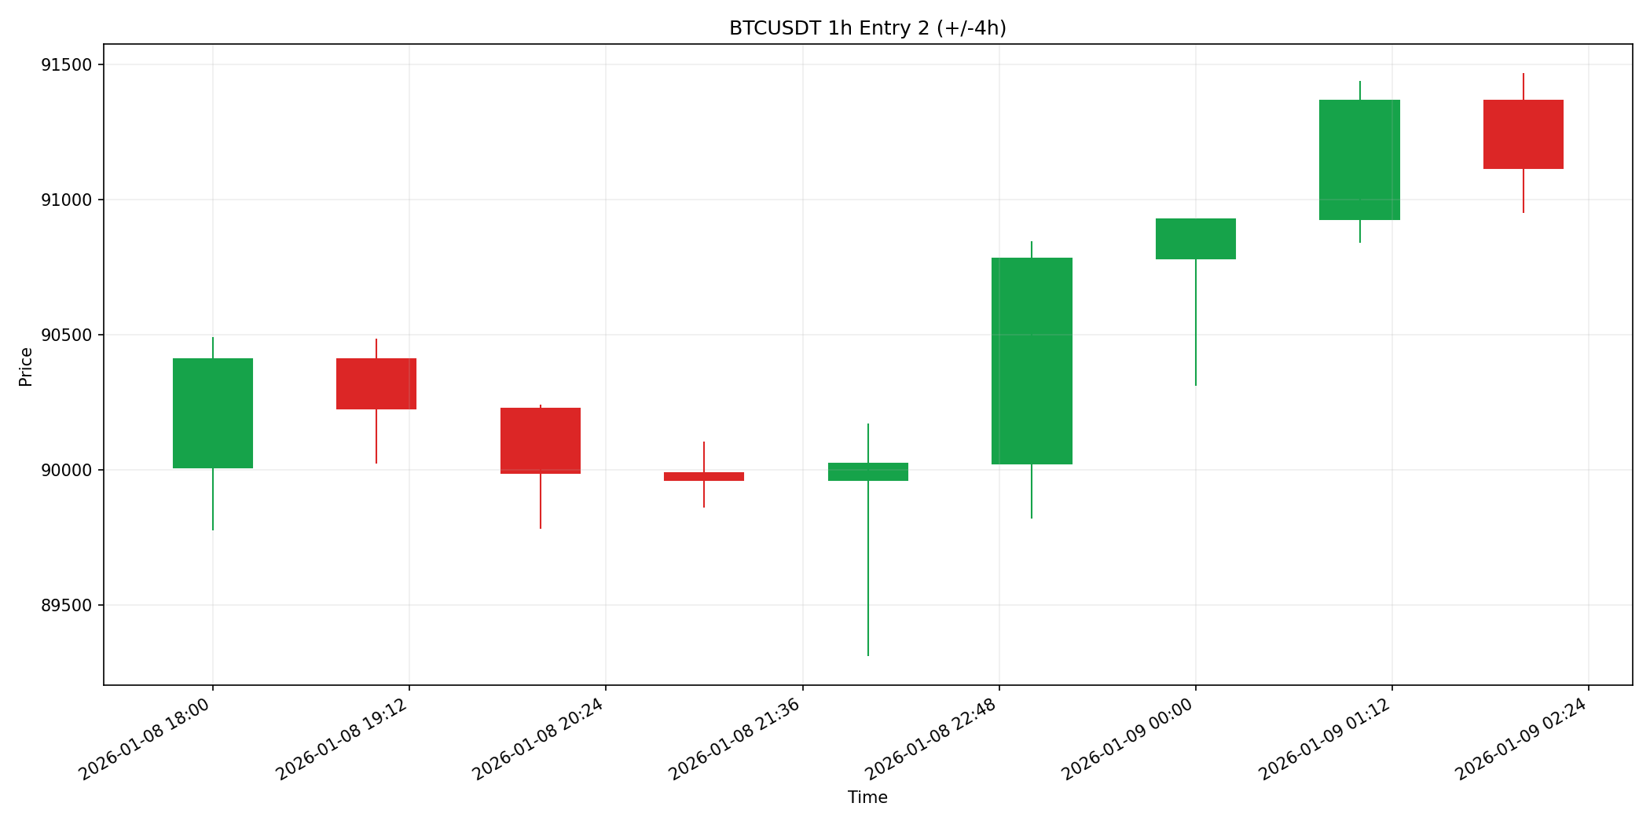
3 | BTCUSDT | 1h | 2026-01-20 15:00:00 | 2026-01-20 16:00:00 | 做多 | bullish_pinbar | 1.0482358835 | 30 | 90684.95 | 91440.657917 | 90382.666833 | 90382.666833 | 1 | 止损 | -0.1 | -0.13 | 10 | 25 | 4 | 